Interventiosuunnitelma
Nykytilanteen määritys |  |  |  |  |  | Vaihe 1
 | Johdon päätöspiste käyttöönotolle
 |  | Koulutus kirjallisen konstruktion avulla |  |  |  |  | Vaihe 2
 |  |  | Käyttöönottomalliharjoitus
 |  |  |  | Työkalujen tunnistaminen
 |  |  |  |  | Nykyisten tietoturvamääritysten määrämuotoistaminen valitun kehyksen mallin mukaan |  |  |  |  |  |  |  |  | Vaihe 3
 |  |  |  |  |  | Määrämuotoistetun organisaation oman kehyksen prosessiharjoittelu
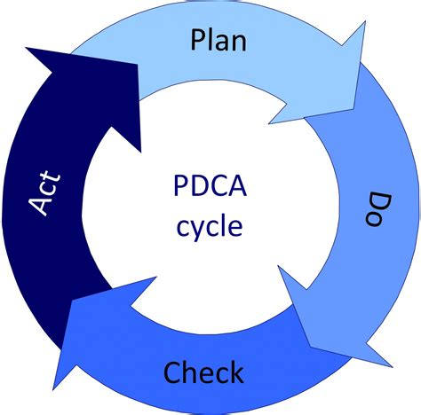
 |  |  |  |  |  |  | Testaaminen ja korjaukset
 |  |  |  |  |  |  |  | Muutoshallinta
 |  |  |  |  |  |  |  |  | Automatisointi
 |  |  |  |  |  |  |  |  |  | Uusien tietoturvamuutosten authorointi mukaan tarkistuksiin |  |  |  |  | Vaihe 4
 |  |  |  |  |  |  |  |  |  |  | Poikkeamien ja tietoturvan tilannekuvan raportointi
 |  |  |  |  |  |  |  |  |  |  |  | Tietoturvatestaus ja ulkoinen auditointi vasten ulkopuolista tietoturvakehystä |  |  |  | Vaihe 5
 |  |  |  |  |  |  |  |  |  |  |  |  | Uhkatiedon ja riskienhallinnan hyödyntäminen mukaan prosessiin
 |  |  |  |  |  |  |  |  |  |  |  |  |  | Uhkaetsintä mukaan prosessiin

 |  |  |  |  | Vaiheistettu parannus, hyödyntäen PDCA-sykliä metodina.

